상품제안서
투톤포켓메모패드(48절) | 상품코드: F17194

 |  |  |  |  |  |  | 02-412-0044 | www.easy1.co.kr
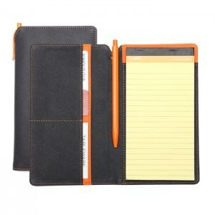

【상세/제작정보】 | 색상 : 곤색/주황투톤,곤색/하늘투톤

【인쇄/포장옵션】 | 불박 / 포장지포장

【공급단가】 | 수량 | 100~ | 300~ | 500~ | 1,000~ | 2,000~
*VAT별도 | 단가 | 6,580원 | 6,340원 | 6,110원 | 5,870원 | 5,640원

【상품 URL】 | https://dev.easy1.co.kr:443/src/goods_detail.php?gdno=17194

